Справка
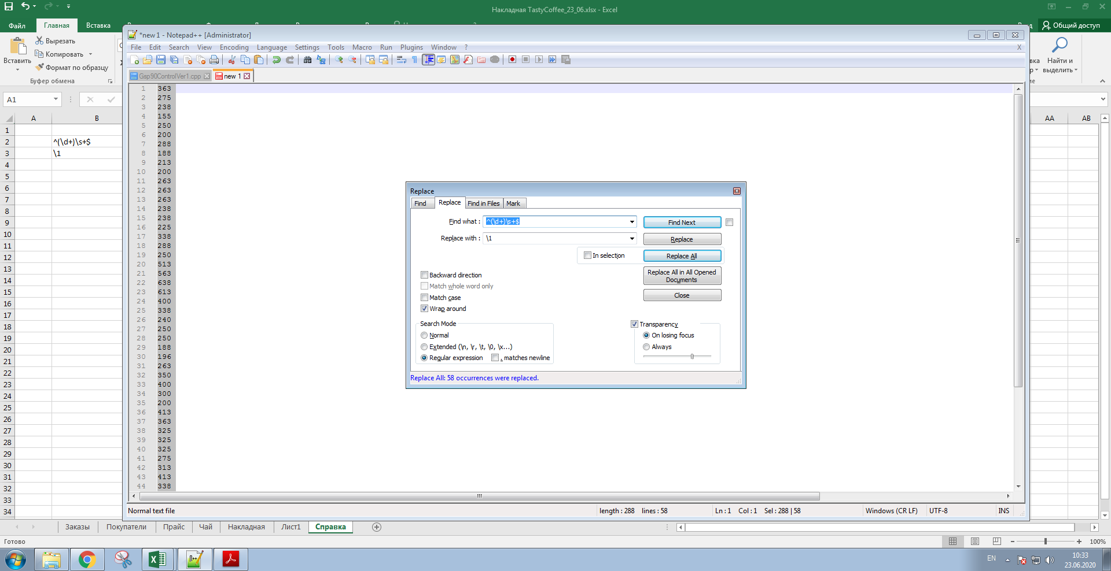
^(\d+)\s+$
\1

